상품제안서
6단 암막 UV 양우산 | 상품코드: S46695

 |  |  |  |  |  |  | 02-713-8555 | www.synergygift.co.kr
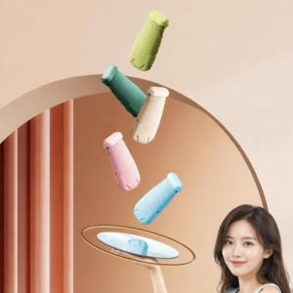

【상세/제작정보】 | <p><span style="font-size: 14pt;">※ 실크인쇄-케이스 / 레이저인쇄-손잡이</span></p>

【인쇄/포장옵션】 | 케이스1도, 레이저 / 포장지포장

【공급단가】 | 수량 | 50~ | 100~ | 300~ | 1,000~ | 3,000~
*VAT별도 | 단가 | 5,850원 | 5,530원 | 5,260원 | 5,130원 | 5,040원

【상품 URL】 | https://www.synergygift.co.kr:443/src/goods_detail.php?gdno=46695

